ESTADISTICAS 311
Hospital Dr. Marcelino Vélez Santana
Registro de Atenciones
Oficina de Acceso a la Información
Octubre-Diciembre 2023

Total Atenciones Mensuales de Respuesta 311
Trimestre | Solicitudes | Tipo | Atenciones
Octubre | 0 |  | 0
Noviembre | 0 |  | 0
Diciembre | 0 |  | 0

Consolidado trimestral 3-1-1 Octubre- Diciembre 2023
 | Hospital Dr. Marcelino Vélez Santana | Hospital Dr. Marcelino Vélez Santana
Octubre | 0 | 0
Noviembre | 0 | 0
Diciembre | 0 | 0
Total | 0 | 0
Total | 0 |  | 0

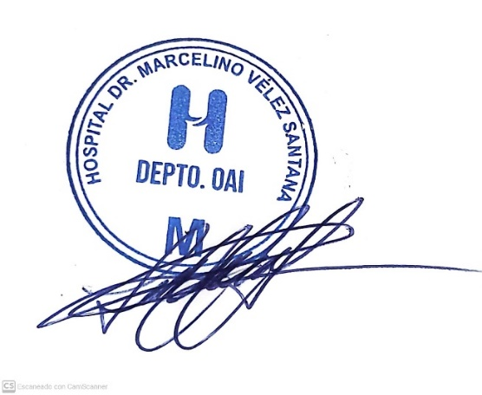

Lic. Lucy Cuevas
Responsable de Acceso a la Información

